상품제안서
블랙야크 자외선차단 귀걸이형 메쉬 쿨마스크 | 상품코드: S46443

 |  |  |  |  |  |  | 02-713-8555 | www.synergygift.co.kr
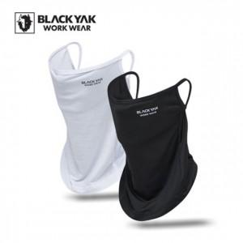

【상세/제작정보】

【인쇄/포장옵션】 | 스티커 / 포장불가능

【공급단가】 | 수량 | 50~ | 100~ | 300~ | 1,000~ | 3,000~
*VAT별도 | 단가 | 8,860원 | 8,660원 | 8,250원 | 7,840원 | 7,560원

【상품 URL】 | https://www.synergygift.co.kr:443/src/goods_detail.php?gdno=46443

